ER図
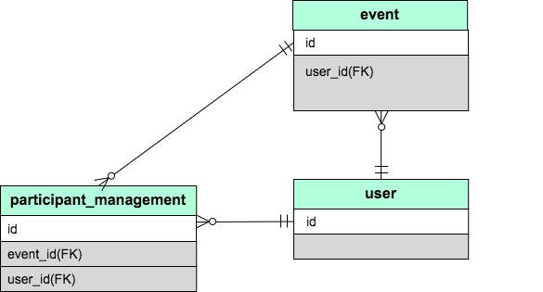

画面遷移図
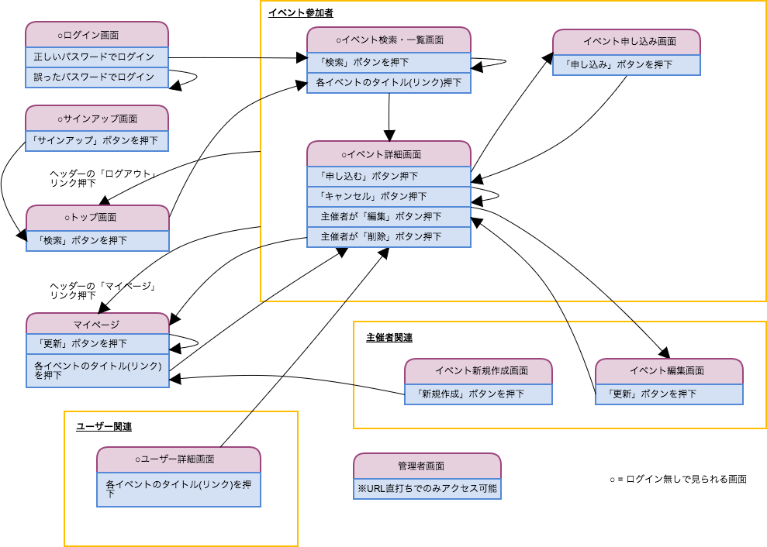

画面ラフ画(ログイン関連_マイページ)
トップ画面

progress
ログイン
新規登録

検索フォーム

開催日
年 月 日
から
年 月 日
 | 期間指定可能（コンポボックス）
 | 指定しない場合は当日以降すべて
最新のイベント

 | 最新のイベントを最大５件表示
hoge さん主催
金
19:00
1月
第1回 Ruby on Rails 勉強会
27
場所 ： XXビル 15階
住所 ： 埼玉県所沢市○○X-Y-Z

土
12:00
fuga さん主催
1月
第1回 Ruby 勉強会
場所 ： YYセンター
29
住所 ： 埼玉県入間市○○X-Y-Z

poe さん主催
日
9:00
1月
第1回 Ruby on Rails 勉強会
30
場所 ： ZZ会議スペース
住所 ： 埼玉県川越市○○X-Y-Z

フッター

ログイン画面
フッター
progress
ログイン
新規登録

サインアップ画面

フッター
progress
ログイン
新規登録

ユーザー詳細画面
フッター
progress
写真
金
1月
27
19:00
ゲスト さん主催
第1回 Ruby on Rails 勉強会
場所 ： XXビル 15階
住所 ： 埼玉県所沢市○○X-Y-Z
ゲストさん
土
1月
29
12:00
ゲストさん主催
第1回 Ruby 勉強会
場所 ： YYセンター
住所 ： 埼玉県入間市○○X-Y-Z
日
1月
30
9:00
ゲストさん主催
第2回 Ruby on Rails 勉強会
場所 ： ZZ会議スペース
住所 ： 埼玉県川越市○○X-Y-Z
ゲスト
自己紹介
自己紹介文を書きます。
主催イベント一覧

 | エラーやフラッシュの表示部分はなし

 | 主催イベントがない場合は「主催しているイベントはありません」を表示。

 | イベント名をクリックすると、当該イベントの詳細ページに遷移する。

マイページ
progress
ゲストさん

自己紹介文
自己紹介文を書くよ
パスワード
(更新しない場合は空欄)

パスワード(確認用)

現在のパスワード
(プロフィール変更時には必ず入力してください)

プロフィールを更新する
主催イベント一覧

金
1月
27
19:00
ゲスト さん主催
第1回 Ruby on Rails 勉強会
場所 ： XXビル 15階
住所 ： 埼玉県所沢市○○X-Y-Z
 | 主催イベント一覧と申し込みイベント一覧は
 | 横並びにしてもよい

申込中イベント一覧

土
1月
29
12:00
hogeさん主催
第1回 Ruby 勉強会
場所 ： YYセンター
住所 ： 埼玉県入間市○○X-Y-Z

フッター

画面ラフ画(イベント主催者関連)
イベント新規作成画面

progress
ゲストさん
フッター
概要
例）イベントの目的・特徴など
イベント名
例）Ruby勉強会
開催地名
例）XXビル Y階
開催地住所
例）○○県××市△△X-Y-Z
開催日時
年 月 日
から
年 月 日
定員
人
参加費(無料の場合は空欄にしてください。)
円
上記の内容でイベントを作成する

イベント編集画面
progress
ゲストさん
フッター
概要
例）イベントの目的・特徴など
イベント名
例）Ruby勉強会
開催地名
例）XXビル Y階
開催地住所
例）○○県××市△△X-Y-Z
開催日時
年 月 日
から
年 月 日
定員
人
参加費(無料の場合は空欄にしてください。)
円
上記の内容でイベントを更新する

画面ラフ画(イベント参加者関連)
イベント検索・一覧画面

フッター
progress
検索フォーム
金
1月
27
19:00
hoge さん主催
第1回 Ruby on Rails 勉強会
場所 ： XXビル 15階
住所 ： 埼玉県所沢市○○X-Y-Z
ゲストさん
土
1月
29
12:00
fuga さん主催
第1回 Ruby 勉強会
場所 ： YYセンター
住所 ： 埼玉県入間市○○X-Y-Z
日
1月
30
9:00
poe さん主催
第1回 Ruby on Rails 勉強会
場所 ： ZZ会議スペース
住所 ： 埼玉県川越市○○X-Y-Z
開催日
年 月 日
から
年 月 日
1
2
...
次へ
最後へ

 | エラーメッセージの表示部分は必要なし。

指定された検索条件に関する開催予定イベントはありませんでした。
 | 検索条件に該当するイベントがない場合のみ表示

イベント申し込み画面
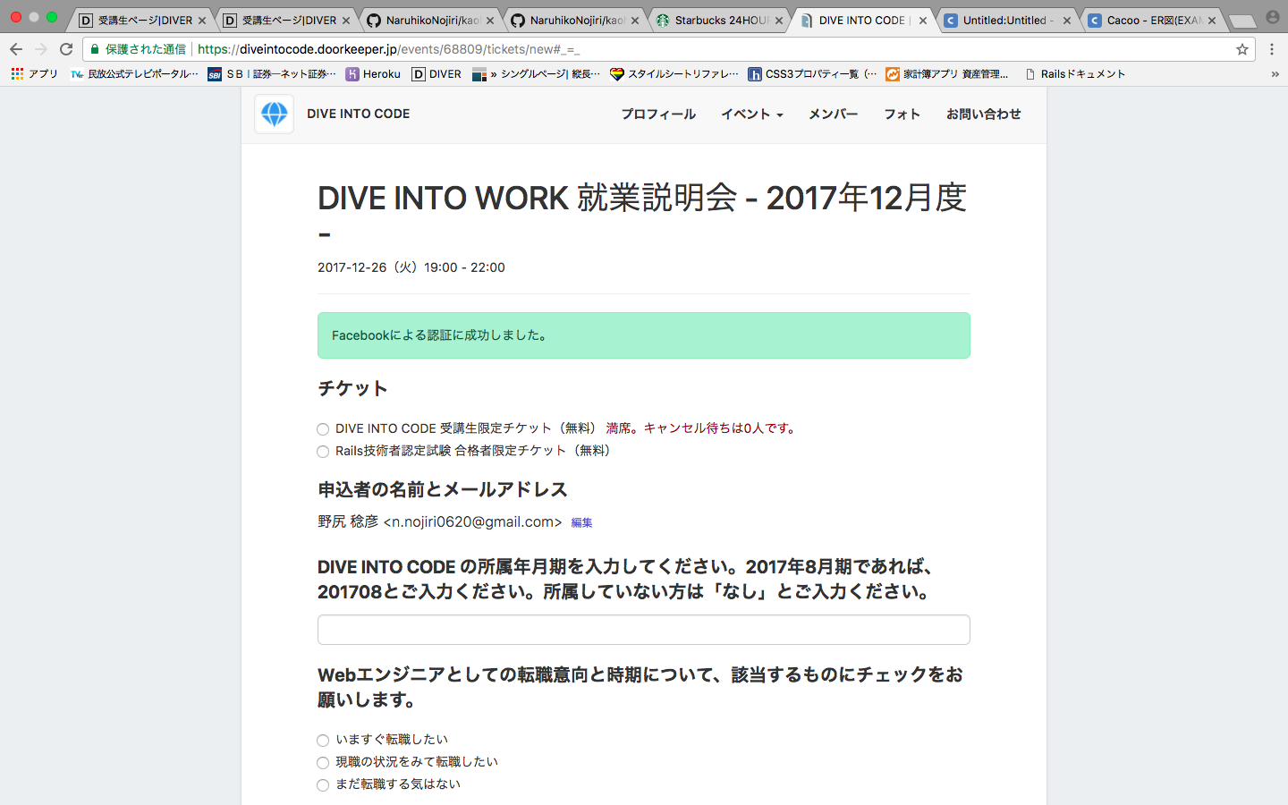
progress
ゲストさん
フッター
hoge さん主催
上記の内容で申し込む

 | 当該イベントの申し込み人数(キャンセル済み除く)-定員の数を表示

 | 申し込み者情報はcurrent_userから取得し、編集はさせない。

あとXX人参加できます。/キャンセル待ち5人目です。

progress
ゲストさん
フッター
hoge さん主催
概要
イベントの概要です。
参加者一覧
○○さん
××さん
申し込む
無料
参加費
開催地
XXビル 15階
埼玉県所沢市○○X-Y-Z
イベント詳細画面(主催者以外：未申込)

参加費
無料
開催地

 | 名前のリンクをクリックするとユーザー詳細画面へ

あとXX人参加できます。/キャンセル待ち5人目です。
 | 定員を超えている場合はキャンセル待ちにする。

イベント詳細画面(主催者以外：申込済)
progress
ゲストさん
フッター
hoge さん主催
概要
イベントの概要です。
参加者一覧
○○さん
××さん
無料
参加費
開催地
XXビル 15階
埼玉県所沢市○○X-Y-Z
申込を取り消す

 | キャンセル待ちの場合は何人目かを表示する。
あなたはキャンセル待ちX人目です。

イベント詳細画面(主催者)
progress
ゲストさん
フッター
hoge さん主催
概要
イベントの概要です。
参加者一覧
○○さん
××さん
無料
参加費
開催地
XXビル 15階
埼玉県所沢市○○X-Y-Z
編集
削除

雛形
フッター
progress
最新のイベント
検索フォーム
金
1月
27
19:00
hoge さん主催
第1回 Ruby on Rails 勉強会
場所 ： XXビル 15階
住所 ： 埼玉県所沢市○○X-Y-Z
ゲストさん
土
1月
29
12:00
fuga さん主催
第1回 Ruby 勉強会
場所 ： YYセンター
住所 ： 埼玉県入間市○○X-Y-Z
日
1月
30
9:00
poe さん主催
第1回 Ruby on Rails 勉強会
場所 ： ZZ会議スペース
住所 ： 埼玉県川越市○○X-Y-Z
金
1月
27
19:00
ゲスト さん主催
第1回 Ruby on Rails 勉強会
場所 ： XXビル 15階
住所 ： 埼玉県所沢市○○X-Y-Z

